比较法-住宅
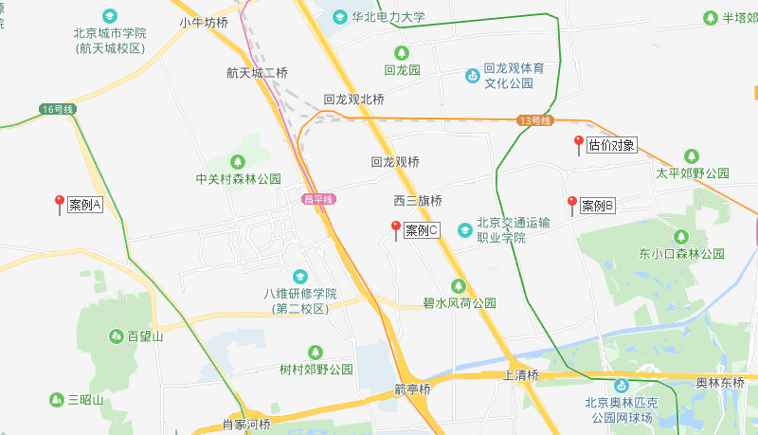
比较法 | 住宅 | ─ |  |  | 售价 | 录入顺序：主表的空白区域-因素表空白区域-主表黄色选项区域-调节修正幅度-完成
总价 | 4 | —— | #REF! | 万元
楼面单价 | 44197 | 建筑面积 | 1
比较因素 |  | 估价对象 |  | 案例A |  | 案例B |  | 案例C |  | 修正幅度 |  |  |  |  | 比较因素 |  | 案例A |  | 案例B |  | 案例C |  | 比较因素 |  | 案例A | 案例B | 案例C
 |  | 西三旗建材城 |  | 海淀区"海淀北部地区整体开发”西北旺镇亮甲店村HD00-0404-6005、6006地块R2二类居住用地 |  | 北京市海淀区西三旗建材城中路东侧1814-630等地块R2二类居住用地、A4体育用地、A334托幼用地 |  | 北京市海淀区清河安宁庄1820-618A等地块R2二类居住用地、A8社区综合服务设施用地、S32公交场站设施用地、U17邮政设施用地
 |  | 西三旗建材城环岛东北角 |  | 海淀区西北旺镇亮甲店村 |  | 北京市海淀区西三旗建材城中路东侧 |  | 北京市海淀区清河安宁庄 |  | 系数%
交易时间 |  | 2019-10-29 | 100 | 2017-11-03 | 92 | 2019-01-24 | 97 | 2019-01-16 | 97 |  |  |  |  |  | 交易时间 |  | 100/ | 92 | 100/ | 97 | 100/ | 97 | 交易时间 |  | 1.0869565217 | 1.0309278351 | 1.0309278351
交易情况 |  | 正常 | 100 | 正常 | 100 | 正常 | 100 | 正常 | 100 |  |  |  |  |  | 交易情况 |  | 100/ | 100 | 100/ | 100 | 100/ | 100 | 交易情况 |  | 1 | 1 | 1
权益状况 | 用途 | 住宅 | 100 | 住宅 | 100 | 住宅 | 100 | 住宅 | 100 |  |  |  |  |  | 权益状况 | 用途 | 100/ | 100 | 100/ | 100 | 100/ | 100 | 权益状况 | 用途 | 1 | 1 | 1
 | 土地使用年限（年） | 60-70（含） | 100 | 60-70（含） | 100 | 60-70（含） | 100 | 60-70（含） | 100 |  |  |  |  |  |  | 土地使用年限（年） | 100/ | 100 | 100/ | 100 | 100/ | 100 |  | 土地使用年限（年） | 1 | 1 | 1
 | 容积率 | 2.50 | 100 | 2.2 | 100.4 | 2.2 | 100.4 | 2.1 | 100.4 | 0.4 |  |  |  |  |  | 容积率 | 100/ | 100.4 | 100/ | 100.4 | 100/ | 100.4 |  | 容积率 | 0.99601593625 | 0.99601593625 | 0.99601593625
 | 产权性质 | 共有产权房 | 100 | 共有产权房 | 100 | 共有产权房 | 100 | 共有产权房 | 100 |  |  |  |  |  |  | 产权性质 | 100/ | 100 | 100/ | 100 | 100/ | 100 |  | 产权性质 | 1 | 1 | 1
 | 111 |  | 100 |  | 100 |  | 100 |  | 100 |  |  |  |  |  |  | 111 | 100/ | 100 | 100/ | 100 | 100/ | 100 |  | 111 | 1 | 1 | 1
 | 111 |  | 100 |  | 100 |  | 100 |  | 100 |  |  |  |  |  |  | 111 | 100/ | 100 | 100/ | 100 | 100/ | 100 |  | 111 | 1 | 1 | 1
区位状况 | 居住社区成熟度 | 估价对象周边有枫丹丽舍、富力桃园、建材城东二里、华鸿家园居住小区规模较大，入住率较高，综合评价居住社区成熟度较好。 | 100 |  | 100 |  | 100 |  | 100 | 3 |  |  |  |  | 区位状况 | 居住社区成熟度 | 100/ | 100 | 100/ | 100 | 100/ | 100 | 区位状况 | 居住社区成熟度 | 1 | 1 | 1
 |  | 较好 |  | 较好 |  | 较好 |  | 较好 |  |  |  |  |  |  |  |  |  |  |  |  |  |  |  |  | 1 | 1 | 1
 | 交通便捷度 | 估价对象临近城市支路—东芦路，周边有432路、520路、614路等多条公交线路通过，距地铁8、13号线（霍营站）约1300米内，综合评价交通便捷度 一般。 | 100 |  | 100.1 |  | 100 |  | 100 | 0.1 |  |  |  |  |  | 交通便捷度 | 100/ | 100.1 | 100/ | 100 | 100/ | 100 |  | 交通便捷度 | 0.999000999 | 1 | 1
 |  | 一般 |  | 较好 |  | 一般 |  | 一般 |  |  |  |  |  |  |  |  |  |  |  |  |  |  |  |  | 1 | 1 | 1
 | 公共配套设施 | 估价对象周边有教育机构（富力桃园幼儿园、清河第四小学、北京二十中学）、医疗设施（西三旗街道建材城东里社区卫生服务站）、金融机构（中国工商银行、中国光大银行、中国邮政储蓄银行）等，公共配套设施状况较好。 | 100 |  | 100 |  | 100 |  | 100 | 2 |  |  |  |  |  | 公共配套设施 | 100/ | 100 | 100/ | 100 | 100/ | 100 |  | 公共配套设施 | 1 | 1 | 1
 |  | 较好 |  | 较好 |  | 较好 |  | 较好 |  |  |  |  |  |  |  |  |  |  |  |  |  |  |  |  | 1 | 1 | 1
 | 基础设施水平 | 估价对象所在区域基础设施水平为七通一平 | 100 |  | 100 |  | 100 |  | 100 | 0 |  |  |  |  |  | 基础设施水平 | 100/ | 100 | 100/ | 100 | 100/ | 100 |  | 基础设施水平 | 1 | 1 | 1
 |  | 七通 |  | 七通 |  | 七通 |  | 七通 |  |  |  |  |  |  |  |  |  |  |  |  |  |  |  |  | 1 | 1 | 1
 | 自然及人文环境 | 估价对象临黑河沟及其绿化带；周边2公里范围内有门头沟博物馆等人文设施；综合评价环境状况较好。加油站？ | 100 |  | 100 |  | 100 |  | 100 | 2 |  |  |  |  |  | 自然及人文环境 | 100/ | 100 | 100/ | 100 | 100/ | 100 |  | 自然及人文环境 | 1 | 1 | 1
 |  | 较好 |  | 较好 |  | 较好 |  | 较好 |  |  |  |  |  |  |  |  |  |  |  |  |  |  |  |  | 1 | 1 | 1
 | 楼层-1 | 中楼层 | 100 | 中楼层 | 100 | 中楼层 | 100 | 中楼层 | 100 |  |  |  |  |  |  | 楼层-1 | 100/ | 100 | 100/ | 100 | 100/ | 100 |  | 楼层-1 | 1 | 1 | 1
 | 朝向 | 南北 | 100 | 南北 | 100 | 南北 | 100 | 南北 | 100 |  |  |  |  |  |  | 朝向 | 100/ | 100 | 100/ | 100 | 100/ | 100 |  | 朝向 | 1 | 1 | 1
 | 临街状态 | 多面临街 | 100 | 多面临街 | 100 | 多面临街 | 100 | 多面临街 | 100 |  |  |  |  |  |  | 临街状态 | 100/ | 100 | 100/ | 100 | 100/ | 100 |  | 临街状态 | 1 | 1 | 1
 | 道路级别 | 次干道 | 100 | 次干道 | 100 | 次干道 | 100 | 支路 | 98 |  |  |  |  |  |  | 道路级别 | 100/ | 100 | 100/ | 100 | 100/ | 98 |  | 道路级别 | 1 | 1 | 1.0204081633
 | 111 |  | 100 |  | 100 |  | 100 |  | 100 |  |  |  |  |  |  | 111 | 100/ | 100 | 100/ | 100 | 100/ | 100 |  | 111 | 1 | 1 | 1
 | 111 |  | 100 |  | 100 |  | 100 |  | 100 |  |  |  |  |  |  | 111 | 100/ | 100 | 100/ | 100 | 100/ | 100 |  | 111 | 1 | 1 | 1
 | 111 |  | 100 |  | 100 |  | 100 |  | 100 |  |  |  |  |  |  | 111 | 100/ | 100 | 100/ | 100 | 100/ | 100 |  | 111 | 1 | 1 | 1
实物状况 | 建筑类型 | 高层板楼 | 100 | 高层板楼 | 100 | 高层板楼 | 100 | 高层板楼 | 100 |  |  |  |  |  | 实物状况 | 建筑类型 | 100/ | 100 | 100/ | 100 | 100/ | 100 | 实物状况 | 建筑类型 | 1 | 1 | 1
 | 项目建筑规模 | 1 | 100 | 1 | 100 | 1 | 100 | 1 | 100 |  |  |  |  |  |  | 项目建筑规模 | 100/ | 100 | 100/ | 100 | 100/ | 100 |  | 项目建筑规模 | 1 | 1 | 1
 | 建筑结构 | 钢混 | 100 | 钢混 | 100 | 钢混 | 100 | 钢混 | 100 |  |  |  |  |  |  | 建筑结构 | 100/ | 100 | 100/ | 100 | 100/ | 100 |  | 建筑结构 | 1 | 1 | 1
 | 建筑品质 |  | 100 |  | 100 |  | 100 |  | 100 |  |  |  |  |  |  | 建筑品质 | 100/ | 100 | 100/ | 100 | 100/ | 100 |  | 建筑品质 | 1 | 1 | 1
 | 公共部分装修 |  | 100 |  | 100 |  | 100 |  | 100 |  |  |  |  |  |  | 公共部分装修 | 100/ | 100 | 100/ | 100 | 100/ | 100 |  | 公共部分装修 | 1 | 1 | 1
 | 成新度 | 100% | 100 | 100% | 100 | 100% | 100 | 100% | 100 |  |  |  |  |  |  | 成新度 | 100/ | 100 | 100/ | 100 | 100/ | 100 |  | 成新度 | 1 | 1 | 1
 | 物业管理 | 专业物业公司管理 | 100 | 专业物业公司管理 | 100 | 专业物业公司管理 | 100 | 专业物业公司管理 | 100 |  |  |  |  |  |  | 物业管理 | 100/ | 100 | 100/ | 100 | 100/ | 100 |  | 物业管理 | 1 | 1 | 1
 | 市政基础设施 | 七通一平 | 100 | 七通一平 | 100 | 七通一平 | 100 | 七通一平 | 100 | 2 |  |  |  |  |  | 市政基础设施 | 100/ | 100 | 100/ | 100 | 100/ | 100 |  | 市政基础设施 | 1 | 1 | 1
 | 房型 | 平层 | 100 | 平层 | 100 | 平层 | 100 | 平层 | 100 |  |  |  |  |  |  | 房型 | 100/ | 100 | 100/ | 100 | 100/ | 100 |  | 房型 | 1 | 1 | 1
 | 单套/主力户型建筑面积 | 90平方米以下的占建设总量的70%以上 | 100 | 90平方米以下的占建设总量的70%以上 | 100 | 90平方米以下的占建设总量的70%以上 | 100 | 90平方米以下的占建设总量的70%以上 | 100 |  |  |  |  |  |  | 单套/主力户型建筑面积 | 100/ | 100 | 100/ | 100 | 100/ | 100 |  | 单套/主力户型建筑面积 | 1 | 1 | 1
 | 内部装修 | 全装修 | 100 | 全装修 | 100 | 全装修 | 100 | 全装修 | 100 |  |  |  |  |  |  | 内部装修 | 100/ | 100 | 100/ | 100 | 100/ | 100 |  | 内部装修 | 1 | 1 | 1
 | 内部装修维护情况 |  | 100 |  | 100 |  | 100 |  | 100 |  |  |  |  |  |  | 内部装修维护情况 | 100/ | 100 | 100/ | 100 | 100/ | 100 |  | 内部装修维护情况 | 1 | 1 | 1
 | 设施设备情况 | 有电梯 | 100 | 有电梯 | 100 | 有电梯 | 100 | 有电梯 | 100 |  |  |  |  |  |  | 设施设备情况 | 100/ | 100 | 100/ | 100 | 100/ | 100 |  | 设施设备情况 | 1 | 1 | 1
 | 建筑密度 | ≤30% | 100 | ≤30% | 100 | ≤30% | 100 | ≤30% | 100 |  |  |  |  |  |  | 建筑密度 | 100/ | 100 | 100/ | 100 | 100/ | 100 |  | 建筑密度 | 1 | 1 | 1
 | 111 |  | 100 |  | 100 |  | 100 |  | 100 |  |  |  |  |  |  | 111 | 100/ | 100 | 100/ | 100 | 100/ | 100 |  | 111 | 1 | 1 | 1
成交单价（元/平方米） |  | —— |  | 37800 |  | 43600 |  | 44800 |  |  |  |  |  |  | 成交单价（元/平方米） |  | 37800 |  | 43600 |  | 44800
比较价值（元/平方米） |  | 44197 |  | 40882 |  | 44769 |  | 46940 |  |  |  |  |  |  | 比较价值（元/平方米） |  | 40882 |  | 44769 |  | 46940
估价对象XX用房的比较价值（楼面单价，元/平方米） |  | 44197 |  |  |  |  |  |  |  |  |  |  |  |  | 估价对象XX用房的比较价值（楼面单价，元/平方米） |  | 44197
 |  |  |  |  |  |  |  | 47143

 |  | 总修正幅度不超过30% |  | 8.2% |  | 2.7% |  | 4.8%
 |  | 各修正结果之间不超过20% |  | 9.5% |  | 4.8% |  | 14.8%
 |  | 各案例间不超过30% |  | 15.3% |  | 2.8% |  | 18.5%

各因素等级说明（手工录入的系数取值除建筑面积外，均应自高至低排序）
交易时间 |  | 2019-10 | 2019-09-01 | 2019-08-01 | 2019-07-01 | 2019-06-01 | 2019-05-01 | 2019-04-01 | 2019-03-01 | 2019-02-01 | 2019-01-01 | 2018-12-01 | 2018-11-01 | 2018-10-01 |  | 2018年9月 | 2018年8月
 |  | 100 | 99 | 99 | 99 | 98 | 98 | 98 | 97 | 97 | 97 | 96 | 96 | 96 |  | 95 | 95
官方公布的价格指数/增幅
交易情况 |  | 正常
 |  | 100
权益状况 | 用途 | 住宅
 |  | 100
 | 土地使用年限（年） | 60-70（含） | 50-60（含） | 40-50（含） | 30-40（含） | 20-30（含） | 10-20（含） | 0-10（含）
 |  | 100 | 100 | 100 | 100 | 100 | 100 | 100
 | 容积率 | 0（含）-0.5 | 0.5（含）-1 | 1（含）-1.5 | 1.5（含）-2 | 2（含）-2.5 | 2.5（含）-3 | 3（含）- | （含）- | （含）- | （含）- | （含）-
 |  | 0 | 0.5 | 1 | 1.5 | 2 | 2.5 | 3
 |  | 100 | 99.6 | 99.2 | 98.8 | 98.4 | 98 | 97.6 | 97.2 | 96.8 | 96.4 | 96
 | 产权性质 | 共有产权房

 | 111

 | 111

区位状况 | 居住社区成熟度 | 好 | 较好 | 一般 | 较差 | 差
 |  | 100 | 97 | 94 | 91 | 88
 | 交通便捷度 | 好 | 较好 | 一般 | 较差 | 差
 |  | 100 | 99.9 | 99.8 | 99.7 | 99.6
 | 公共配套设施 | 好 | 较好 | 一般 | 较差 | 差
 |  | 100 | 98 | 96 | 94 | 92
 | 基础设施水平 | 七通 | 六通 | 五通 | 四通 | 三通
 |  | 100 | 100 | 100 | 100 | 100
 | 自然及人文环境 | 好 | 较好 | 一般 | 较差 | 差
 |  | 100 | 98 | 96 | 94 | 92
 | 楼层-1 | 中楼层
 |  | 100 | #VALUE! | #VALUE! | #VALUE! | #VALUE! | #VALUE! | #VALUE! | #VALUE! | #VALUE! | #VALUE! | #VALUE!
 | 朝向 | 南北
 |  | 100 | 100 | 100 | 100 | 100 | 100 | 100 | 100 | 100 | 100 | 100
 | 临街状态 | 单面临街 | 双面临街 | 多面临街
 |  | 100 | 102 | 104
 | 道路级别 | 次干道 | 支路
 |  | 100 | 97
 | 111

 | 111

 | 111

实物状况 | 建筑类型 | 小高层板楼 | 高层板楼
 |  | 100 | 100 | 100 | 100 | 100 | 100 | 100 | 100 | 100 | 100 | 100
 | 项目建筑规模 | 0(含)-100 | 100(含)- | (含)- | (含)- | (含)- | (含)- | (含)- | (含)- | (含)- | (含)- | (含)-
 |  | 0 | 100

 | 建筑结构 | 钢混
 |  | 100 | 100 | 100 | 100 | 100 | 100 | 100 | 100 | 100 | 100 | 100
 | 建筑品质
 |  | 100 | 100 | 100 | 100 | 100 | 100 | 100 | 100 | 100 | 100 | 100
 | 公共部分装修
 |  | 100 | 100 | 100 | 100 | 100 | 100 | 100 | 100 | 100 | 100 | 100
 | 成新度 | 0.5(含)-0.6 | 0.6(含)-0.7 | 0.7(含)-0.8 | 0.8(含)-0.9 | 0.9(含)-1(含) | 1(含)-
 |  | 0.5 | 0.6 | 0.7 | 0.8 | 0.9 | 1.0001
 |  | 100 | 100 | 100 | 100 | 100 | 100
 | 物业管理 | 专业物业公司管理
 |  | 100 | 100 | 100 | 100 | 100 | 100 | 100 | 100 | 100 | 100 | 100
 | 市政基础设施 | 七通一平 | 六通一平 | 五通一平 | 四通一平 | 三通一平
 |  | 100 | 98 | 96 | 94 | 92
 | 房型 | 平层
 |  | 100 | 100 | 100 | 100 | 100 | 100 | 100 | 100 | 100 | 100 | 100
 | 单套/主力户型建筑面积

 | 内部装修 | 全装修
 |  | 100 | 100 | 100 | 100 | 100 | 100 | 100 | 100 | 100 | 100 | 100
 | 内部装修维护情况 | 好 | 较好 | 一般 | 较差 | 差
 |  | 100 | 100 | 100 | 100 | 100
 | 设施设备情况

 | 建筑密度

 | 111

 | 楼层修正-2：多层及高层同时修正时的处理，以普通无电梯多层为基准
 | 多层 |  |  |  |  |  |  | 高层
 |  | 无电梯 | 增值项 | 系数 | 有电梯 | 增值项 | 系数 |  | 楼层数/位置 | 层差/系数
 | 6 | 96 | 露台 | 100 | 102.5 | 露台 | 105 | 总层数 | 20 | 0.0041
 | 5 | 100 |  |  | 102 |  |  | 中间层 | 10 | 100
 | 4 | 102 |  |  | 101.5 |  |  | 首层 | 1 | 96.4
 | 3 | 103 |  |  | 101 |  |  | 顶层 | 20 | 95.0
 | 2 | 100 |  |  | 100.5 |  |  | 所在楼层 | 15 | 102.0
 | 1 | 98 | 花园 | 102 | 100 | 花园 | 105 | 所在楼层 | 18 | 103.2
 | 最高最低差 | 0.073 |  |  | 注意于无电梯多层的价值匹配 |  |  | 所在楼层 | 8 | 99.2

 | 修正体系描述方式：
 | 估价对象及比较案例的建筑类型不同，分别为多层及高层。本次评估楼层修正中，多层建筑的各层修正系数如下表，高层建筑的各楼层修正系数以多层建筑的最高最低层差系数为基准进行平均分配。

新土地案例
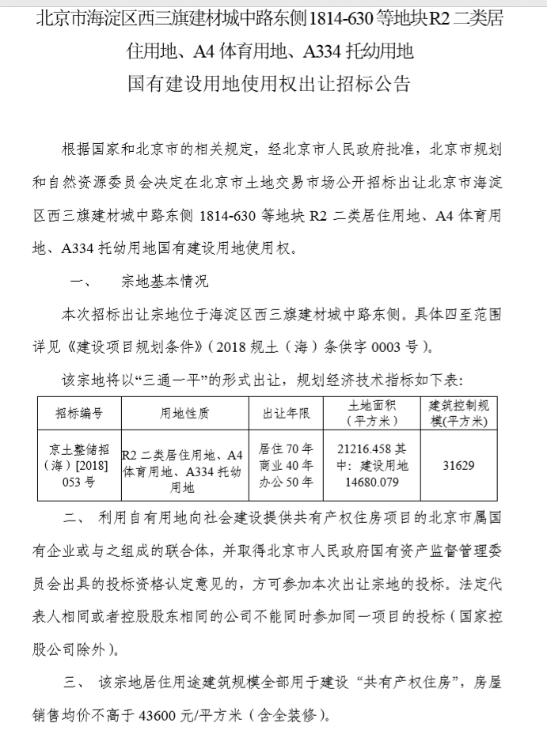
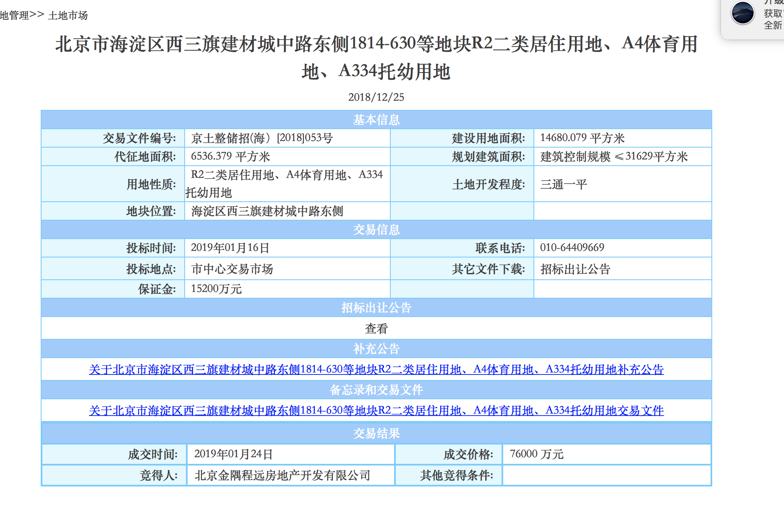

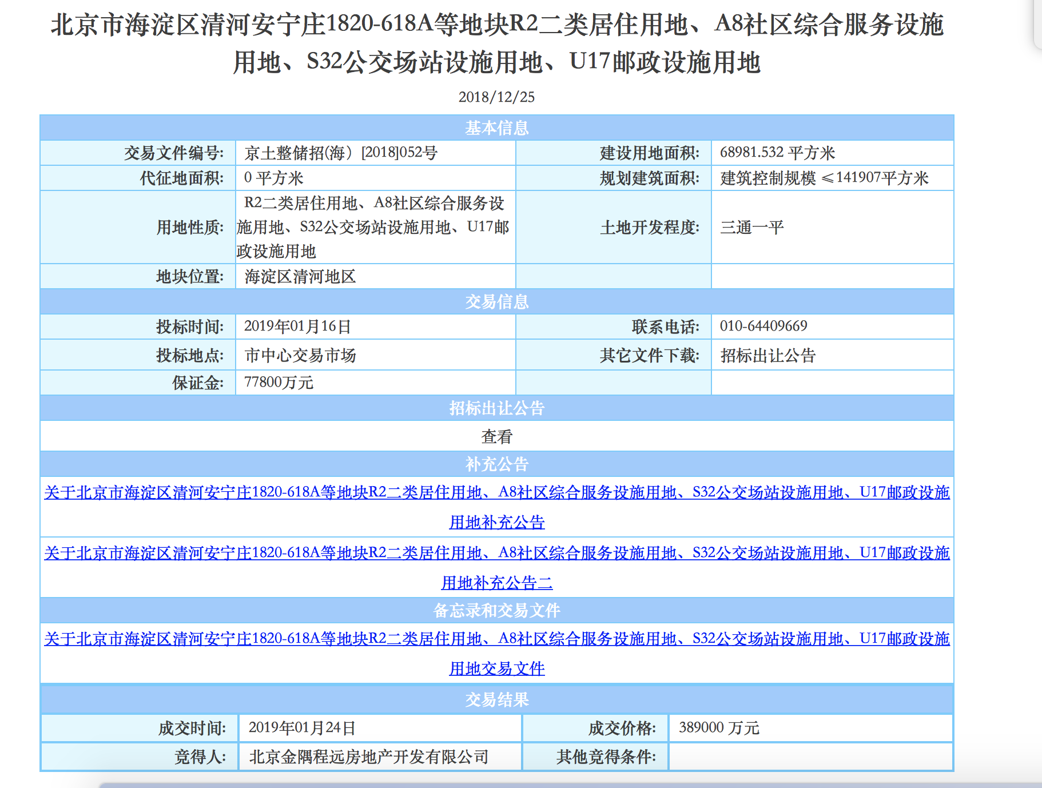

土地案例
序号 | 宗地位置 | 用途 | 成交时间 | 土地面积 | 建筑面积 | 容积率 | 通平 | 成交总价 | 成交楼面单价 | 溢价率 | 受让单位 | 公告编号 | 配建 | 共有产权销售均价 | 备注
1 | 海淀区"海淀北部地区整体开发”西北旺镇亮甲店村HD00-0404-6005、6006地块R2二类居住用地 | R2二类居住用地 | 2017-11-03 | 84786.55 | 186530 | 2.2 | 五通一平 | 535500 | 28709 | 0.51% | 中铁置业集团北京有限公司和北京建工地产有限责任公司联合体 | 京土整储挂（海）[2017]078号 |  | 37800 | 城市次干道-西北旺镇北环路
2 | 海淀区“海淀北部地区整体开发”永丰产业基地（新）HD00-0401-0146地块 | R2二类居住用地 | 2016-11-02 | 43356.75 | 91049 | 2.1 | 七通一平 | 215000 | 23614 | 8.04% | 中铁置业集团北京有限公司 | 京土整储挂(海）[2016]017号 | 宗地配建36000平方米“公共租赁住房”，由海淀区政府指定机构回购，回购价格20000元/平方米。 | 35000 | 城市次干道-永丰西滨河路北延、大牛坊中街 | 该宗地前期土地开发成本为177268万元，公共租赁住房未缴纳政府土地出让收益，剥离掉该宗地36000平方米公共租赁住房后的实际楼面成交单价为26324
3 | 石景山区玉泉西一路x-18160地块 | R2二类居住用地 | 2017-04-24 | 27130.69 | 43409 | 1.6 | 五通一平 | 123500 | 28450 | 45.29% | 中铁二十二局集团房地产开发有限公司和北京实兴腾飞置业发展公司联合体 | 京土整储挂（石）[2017]021号 | 回迁安置房（4796.57平方米） | 35000 | 城市支路-玉泉西路 | 挂牌文件中要求回迁安置房在建筑设计、层高、建材、外部装修及各项设施接入均须与本项目其他住宅建筑保持一致，内部装修为毛坯，故本次评估回迁安置房建造成本按5000元/平方米测算，则实际楼面成交单价为29003
2 | 北京市海淀区西三旗建材城中路东侧1814-630等地块R2二类居住用地、A4体育用地、A334托幼用地 | R2二类居住用地、A4体育用地、A334托幼用地 | 2019-01-24 | 14680.079 | 31629 | 2.2 | 三通一平 | 76000 | 24029 |  | 北京金隅程远房地产开发有限公司 | 京土整储招(海）[2018]053号
3 | 北京市海淀区清河安宁庄1820-618A等地块R2二类居住用地、A8社区综合服务设施用地、S32公交场站设施用地、U17邮政设施用地 | R2二类居住用地、A8社区综合服务设施用地、S32公交场站设施用地、U17邮政设施用地 | 2019-01-16 | 68981.532 | 141907 | 2.1 | 三通一平 | 389000 | 27412 |  | 北京金隅程远房地产开发有限公司 | 京土整储招(海）[2018]052号

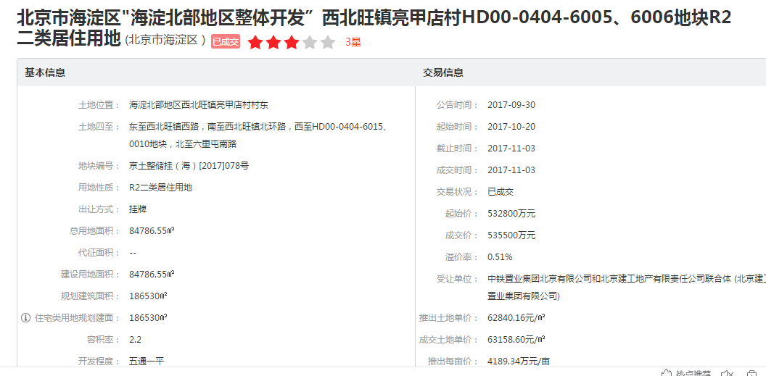

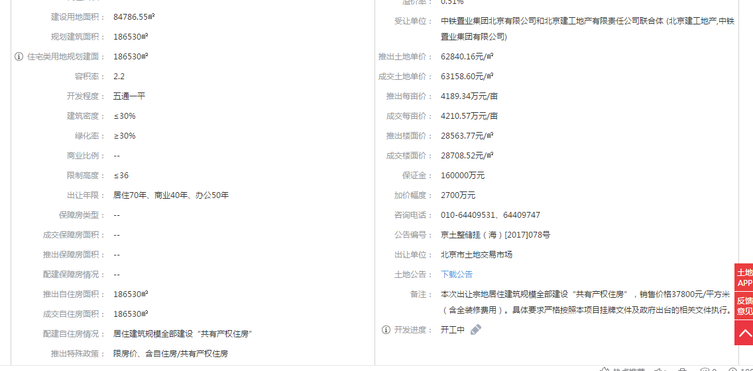

共有产权住房项目
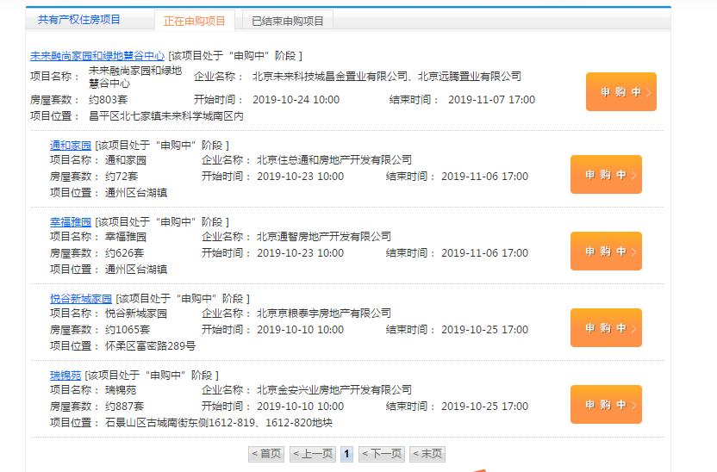

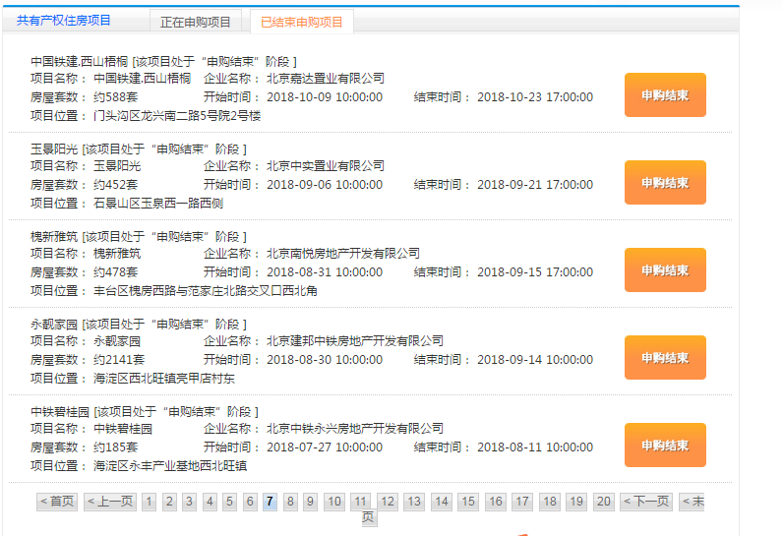

专家意见
